关系图
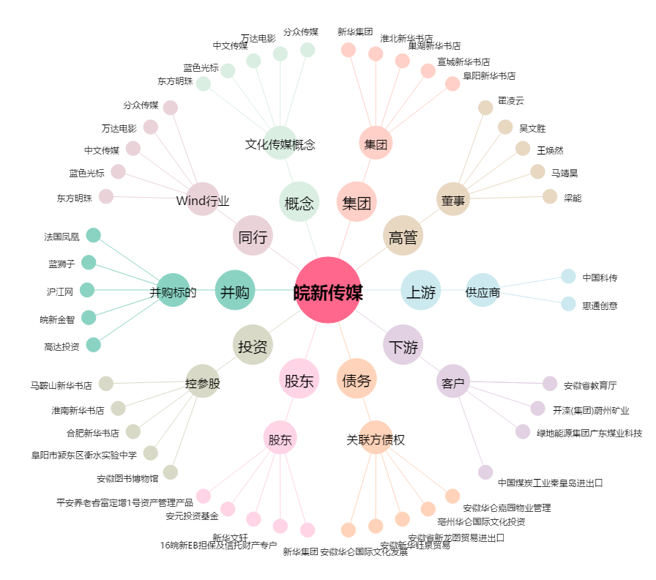
皖新传媒[601801.SH] - 关系概览图

